Hoja1
 |  |  | MATERIALES | UND DE COMPRA | VLR DE COMPRA | CONSUSMOP X CADA UND |  | TOTAL CONSUMO |  | TOTAL PRODUCTO TERMINADO
 |  | MP Directo | Cuero | M2 | $ 3,000 | 0.61 |  | $ 1,830
 |  |  | Planta sistematica | Par | $ 1,000 | 1 |  | $ 1,000
 |  |  | Hilo de costura | Metro | $ 100 | 10 |  | $ 1,000
 |  |  | Plantillas | Par | $ 3,500 | 1 |  | $ 3,500
 |  | MP Indirecto | Caja de zapatos | und | $ 1,000 |  |  |  | $ 1,000
 |  |  | TOTAL |  | $ 8,600
 |  |  | COSTO UNITARIO DE MP |  |  |  |  | $ 8,330
 |  |  | TOTAL COSTO MP X 125 MIL UND AL AÑO |  |  |  |  |  | $ 1,041,250,000 | $ 1,041,251,000

 |  |  |  |  | MP DIRECTA |  | MP INDIRECTA
 |  |  |  | MP | MADERA DE CEDRO | MADERA DE PINO | PEGAMENTO | TORNILLO | TOTAL MP COMSUMIDA X CADA SILLON
 |  |  |  | VLR | $ 280,000 | $ 240,000 | $ 1,900 | $ 1,700 | $ 523,600

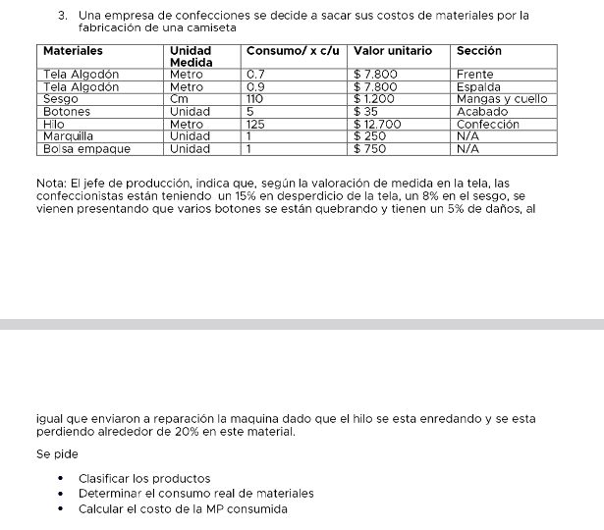

 |  |  |  |  |  |  | DESPERDICIO |  | UND METRO | UND metro, cm,y und REQUERIDA | vlor Unitario
 | MATERIALES | UND DE MEDIDA | CONSUMO X C/U | VALOR UNITARIO | SECCION |  | Tela de algodón | 15% | 0.85 | 1.18 | $ 9,176.47 | $ 6,423.53
 | Tela de algodón | Metro | 0.7 | 7800 | Frente |  | Tela de algodón |  |  |  | $ 9,176.47 | $ 8,258.82
 | Tela de algodón | Metro | 0.9 | 7800 | Espalda |  | Sesgo | 8% | 0.92 | 1.09 | $ 1,304.35 | $ 143,478.26
 | Sesgo | Cm | 110 | 1200 | Mangas y cuello |  | Maquina/hilo | 20% | 0.8 | 1.25 | $ 15,875 | $ 1,984,375
 | Botones | Und | 5 | 35 | Acabado |  | Botones | 5% | 0.95 | 1.05 | $ 36.84 | $ 184.21
 | Hilo | Metro | 125 | 12700 | Confeccion |  | Marquilla |  |  | 1 | $ 250 | $ 250
 | Marquillas | Und | 1 | 250 | N/A |  |  |  |  | consumo real de material | $ 35,819.13 | $ 2,142,969.82 | costo total MP consumida real
 | Bolsa de empaque | Und | 1 | 750 | N/A

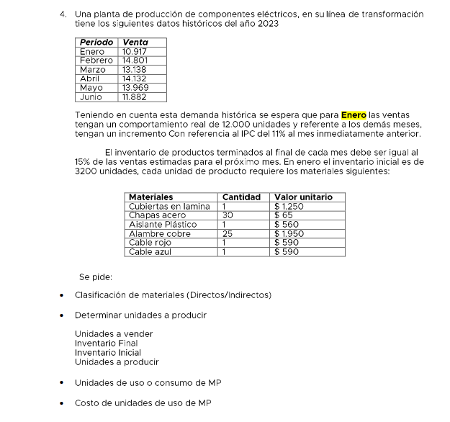

 | PERIODO | ENERO | FEBRERO | MARZO | ABRIL | MAYO | JUNIO |  | Materias | Cantidades | Valor Unitario | Unidades a vender
 | VENTA | $ 10,917 | $ 14,081 | $ 13,138 | $ 14,132 | $ 13,969 | $ 11,882 |  | Cubiertas en lamina | 1 | $ 1,250 | 1,250
$ 3,200 | INVENTARIO INICIAL | $ 3,200 | $ 2,112 | 1970.7 | 2119.8 | 2095.35 | 1782.3 |  | Chapas acero | 30 | 65 | 1,950
$ 2,112 | INVENTARIO FINAL 15% | $ 2,112 | 1970.7 | 2119.8 | 2095.35 | 1782.3 | N/A |  | Aislante Plástico | 1 | 560 | 560
 | UND A PRODUCIR | $ 12,000 | $ 14,313 | $ 13,625 | $ 14,543 | $ 14,481 | $ 12,387 |  | Alambre Cobre | 25 | 1950 | 48,750
11% | Icremento mes anterior | 1,320.00 | 1,574.45 | 1,498.71 | 1,599.71 | 1,592.90 | N/A |  | Cable rojo | 1 | 590 | 590
 |  |  |  |  |  |  |  |  | Cable azul | 1 | 590 | 590
 | UNIDADES DE Consumo de MP
 | Materiales | ENERO | FEBRERO | MARZO | ABRIL | MAYO | JUNIO
INDIRECTOS | Cubierta en lamina | 12,000 | 14,313 | 13,625 | 14,543 | 14,481 | 12,387
 | Chapas acero | 360,000 | 429,395 | 408,738 | 436,286 | 434,426 | 371,611
 | Aislante plastico | 12,000 | 14,313 | 13,625 | 14,543 | 14,481 | 12,387
DIRECTOS | Alambre cobre | 300,000 | 357,829 | 340,615 | 363,571 | 362,022 | 309,676
 | Cable rojo | 12,000 | 14,313 | 13,625 | 14,543 | 14,481 | 12,387
 | Cable azul | 12,000 | 14,313 | 13,625 | 14,543 | 14,481 | 12,387

 | COSTO DE Consumo de MP
 | Materiales | ENERO | FEBRERO | MARZO | ABRIL | MAYO | JUNIO
INDIRECTOS | Cubierta en lamina | 15,000,000 | 17,891,438 | 17,030,746 | 18,178,570 | 18,101,080 | 15,483,806
 | Chapas acero | 23,400,000 | 27,910,643 | 26,567,963 | 28,358,568 | 28,237,685 | 24,154,738
 | Aislante plastico | 6,720,000 | 8,015,364 | 7,629,774 | 8,143,999 | 8,109,284 | 6,936,745
DIRECTOS | Alambre cobre | 585,000,000 | 697,766,063 | 664,199,079 | 708,964,211 | 705,942,126 | 603,868,446
 | Cable rojo | 7,080,000 | 8,444,759 | 8,038,512 | 8,580,285 | 8,543,710 | 7,308,357
 | Cable azul | 7,080,000 | 8,444,759 | 8,038,512 | 8,580,285 | 8,543,710 | 7,308,357

